Шаблон
Проект: "Разработка финансовой ИТ-системы Аэропорта"
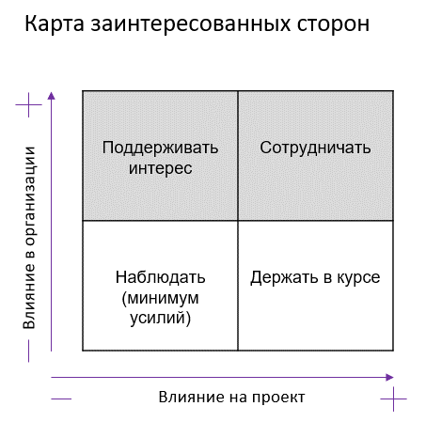
Матрица стейкхолдеров

Стейкхолдер | Влияние на проект | Влияние в компании Заказчика | Действия по вовлечению в проект | Отношение к проекту | Меры по снижению негативного отношения к проекту
Заказчик / Product owner (финотдел в лице начальника) | Высокое | Высокое | Сотрудничать | Положительное
Спонсор (Гендиректор / Заместитель по экономики и финансам) | Высокое | Высокое | Сотрудничать | Положительное
Росавиация | Низкое | Низкое | Наблюдать (минимум усилий) | Нейтральное
ФНС | Высокое | Высокое | Сотрудничать | Нейтральное | Консультация по вопросам формированию налоговой отчётности
Минтранс | Высокое | Высокое | Сотрудничать | Нейтральное | Консультация по вопросам формированию управленческой отчётности
Работники аэропорта (получают з/п) | Низкое | Низкое | Наблюдать (минимум усилий) | Нейтральное
Сотрудники финотдела (конечные пользователи) | Высокое | Среднее | Сотрудничать | Отрицательное | 1. Обучать 2. Консультироваться 3. Вовлекать в тестирование 4. Получать фидбэк
Аудиторы | Низкое | Низкое | Наблюдать (минимум усилий) | Нейтральное
…

